Водосток ТН
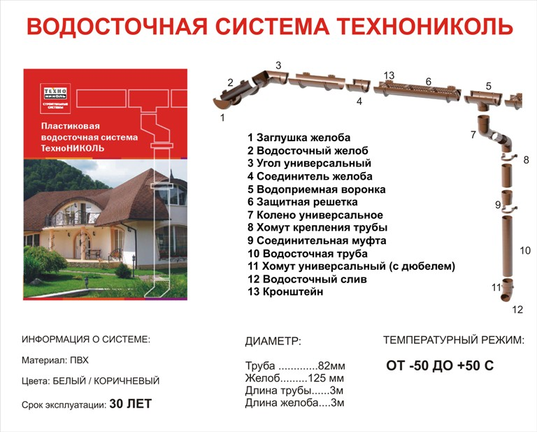
 |  | ПОКУПАТЕЛЬ |  |  | Дата
 |  |  |  |  |  | Оглавление

 |  |  |  |  | Цвет
Сергей 8029 9113219 |  |  |  |  | серая
.80297746606 |  |  |  |  | Материал
Виктор Викторович 80299350599
.80295653049

 | Водосливная система ТехноНиколь

 |  |  |  |  |  |  | 0.042
№ п/п | Наименование | Единица измерения | Кол-во | Цена, руб | Стоимость, руб |  | Розничная цена руб.РФ | Минимальная цена в РБ

